关系图
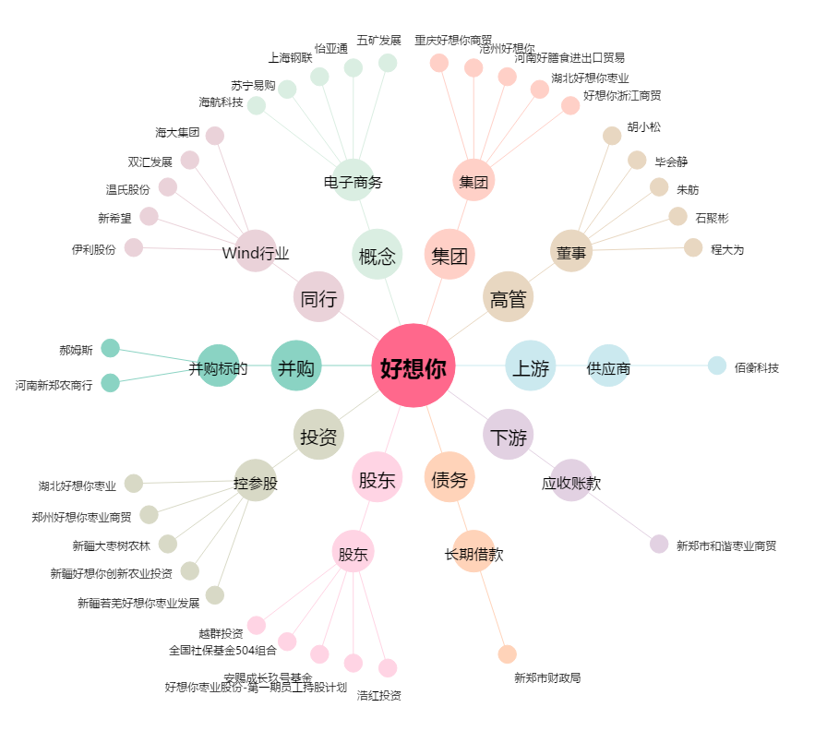
好想你[002582.SZ] - 关系概览图

